SAMPLE
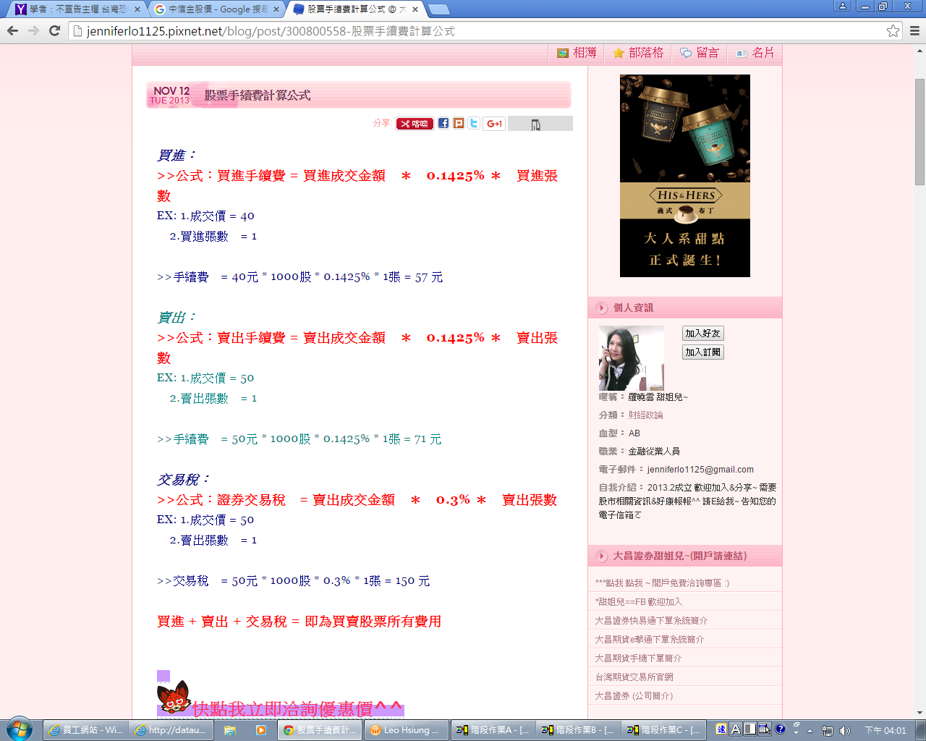

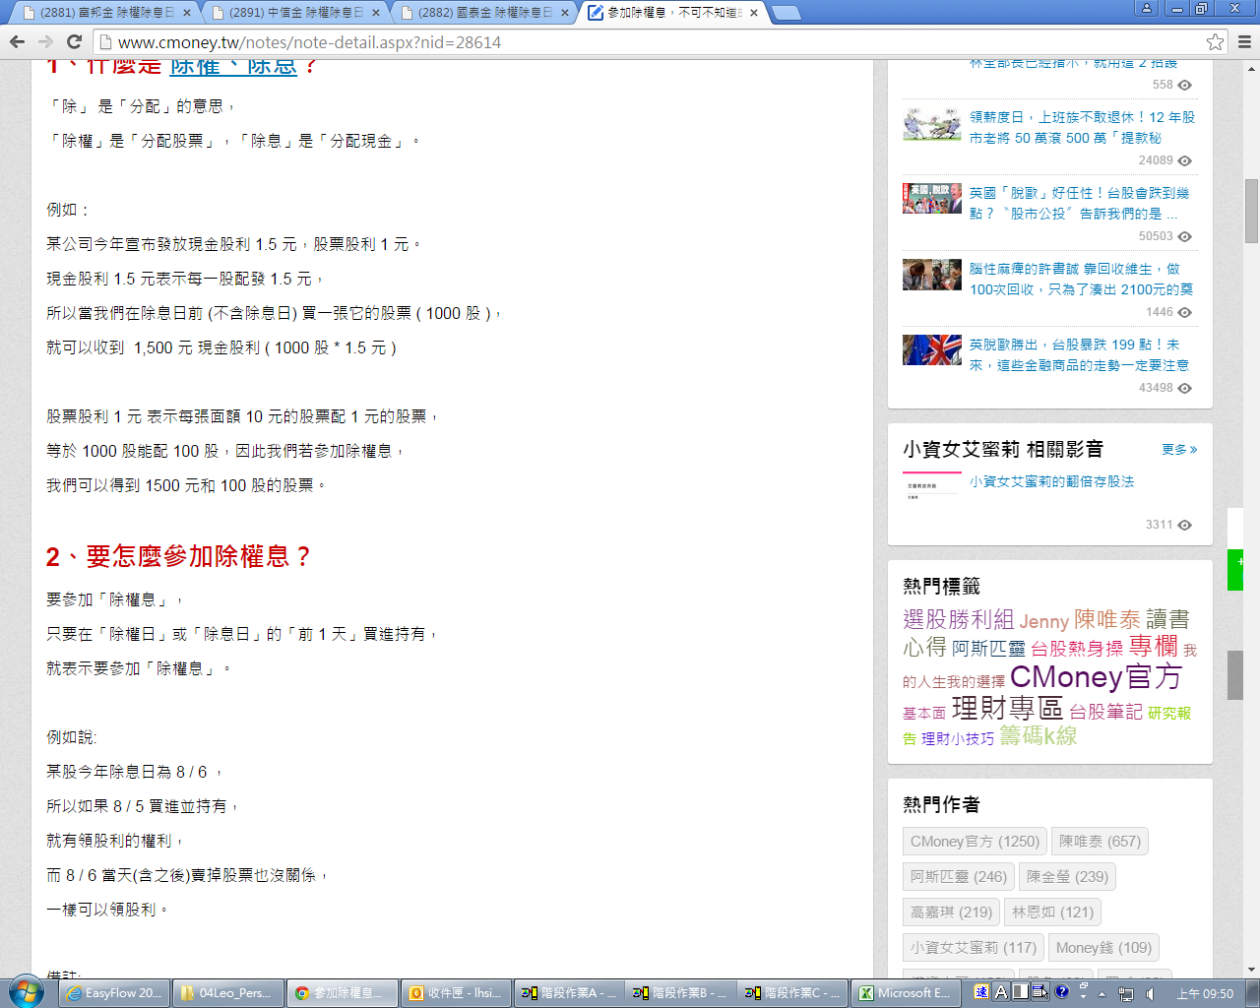

股票殖利率要怎麼計算呢?
以台積電來說
最近每年發放的現金股利都是3元
如果你以100元買進的話
股票殖利率= [現金股利] 除以 [股價] = 3 ÷ 100 = 3%

